Samoborka
Izračun potrebne količine MORTA ZA ZIDANJE FASADNE OPEKE
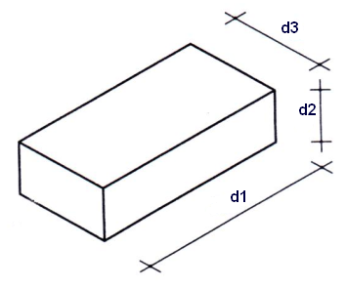
 | dimenzija opeke
 | d1 | 250 | mm
 | d2 | 60 | mm
 | d3 | 125 | mm

 | Širina fuga | 10 | mm

 | Površina zida | 1 | m2

 | Potrebna količina morta | 38.75 | kg

